概要および成人頭部
岩手CT研究会 CT被ばく調査 アンケート用紙
 | アンケート概要
 | 日頃より本研究会の取り組みにご理解・ご協力いただき、ありがとうございます。
 | 本年6月にJ-RIMEより「最新の国内実態調査に基づく診断参考レベルの設定」（DRLｓ2015）が公表されました。
 | この内容は日本国内での診断参考レベルという具体的な数字が掲載されており、CTではCTDIvolおよびDLP値が各部位毎に対して提唱されております。
 | 本研究会では2011年に被ばくのアンケート実施報告しておりましたが、3年経過し、県内ではどのように撮影線量が推移しているかを把握するため、以下の設問につきましてご回答いただきたく存じます。
 | 尚、ご回答頂きました内容につきましては後日集計して概要を研究会で報告させて頂きます。
 | また、ご回答いただいた施設には後ほど岩手県内での貴施設の結果を参考資料としてメール等でご報告致します。

＜全般＞
 |  | 施設名
・通常CT検査に使われている装置について |  |  | メーカー名 | 列（ｽﾗｲｽ数） | 導入時期 | 装置No.
 | メーカーと列数（スライス数） |  |  |  |  | ①
 | メーカーと列数（スライス数） ２台目 |  |  |  |  | ②
 | メーカーと列数（スライス数） ３台目 |  |  |  |  | ③

部位
1 | 成人頭部単純CTについてお伺いします。
 | 撮影プロトコルについて教えて下さい。

 | scan mode （ヘリカルorコンベンショナル） | 管電圧 （kV） | 管電流(固定の場合) |  | 管電流（AEC使用の場合 ） |  |  |  | 回転速度 （s/rot） | ピッチファクター （ヘリカルの場合のみ） | 再構成関数 | 画像フィルター | 逐次近似応用 使用の有無 | scan FOV （mm） | ｽﾗｲｽ厚 (mm) | CTDIvol （mGy） | 使用装置No.
 |  |  | 小脳レベル (ｍA) |  | 設定スライス厚(mm) |  | 設定SD値 |  |  |  |  |  |  |  | 小脳レベル
 |  |  | 大脳レベル (ｍA) |  | min mA (ｍA) |  | max mA (ｍA) |  |  |  |  |  |  |  | 大脳レベル
 |  |  | 小脳レベル |  | 設定スライス厚 |  | 設定SD値 |  |  |  |  |  |  |  | 小脳レベル
 |  |  | 大脳レベル |  | min mA |  | max mA |  |  |  |  |  |  |  | 大脳レベル
 |  |  | 小脳レベル |  | 設定スライス厚 |  | 設定SD値 |  |  |  |  |  |  |  | 小脳レベル
 |  |  | 大脳レベル |  | min mA |  | max mA |  |  |  |  |  |  |  | 大脳レベル

 | ランダムに10件分のCTDIvol,DLP及び下図に示す位置の画像SD値を教えて下さい。
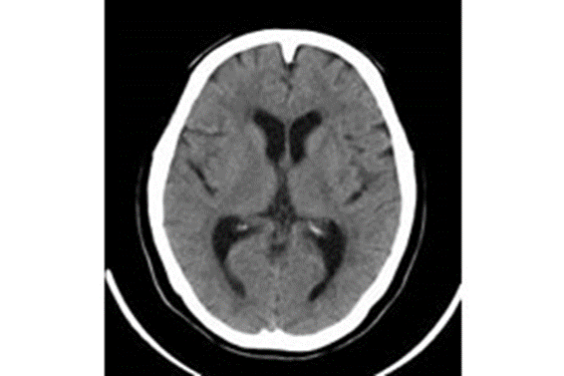
①前頭葉白質
②視床
の2か所でROIをとりSDを測定して下さい。
ROIサイズは他の組織が入らない程度で極力大きくお願いします。
 |  |  |  |  | 件数No | CTDIvol | DLP | SD(白質) | SD（視床）
 |  |  |  |  | 1
 |  |  |  |  | 2
 |  |  |  |  | 3
 |  |  |  |  | 4
 |  |  |  |  | 5
 |  |  |  |  | 6
 |  |  |  |  | 7
 |  |  |  |  | 8
 |  |  |  |  | 9
 |  |  |  |  | 10

成人胸部
2 | 成人胸部単純CTについてお伺いします。
 | 撮影プロトコルについて教えて下さい。

 | 管電圧 （kV） | 管電流（ｍA） (固定の場合) | 管電流（AEC使用の場合 ） |  |  | 回転速度 （s/rot） | ピッチファクタ | 逐次近似応用 使用の有無 | scan FOV （mm） | scan ｽﾗｲｽ厚 (mm) | 再構成 FOV （mm） | 再構成ｽﾗｲｽ厚 (mm) | 再構成関数 | 画像フィルター | window条件 （肺野） | window条件 （縦隔） | CTDIvol （mGy） | 使用装置No.
 |  |  | 設定スライス厚(mm) | 設定SD値 |  |  |  |  |  |  |  |  |  |  | WW: | WW:
 |  |  | min mA (ｍA) | max mA (ｍA) |  |  |  |  |  |  |  |  |  |  | WL: | WL:
 |  |  | 設定スライス厚 | 設定SD値 |  |  |  |  |  |  |  |  |  |  | WW: | WW:
 |  |  | min mA | max mA |  |  |  |  |  |  |  |  |  |  | WL: | WL:
 |  |  | 設定スライス厚 | 設定SD値 |  |  |  |  |  |  |  |  |  |  | WW: | WW:
 |  |  | min mA | max mA |  |  |  |  |  |  |  |  |  |  | WL: | WL:

 | ランダムに10件分のCTDIvol,DLP及び下図に示す位置の画像SD値を教えて下さい。
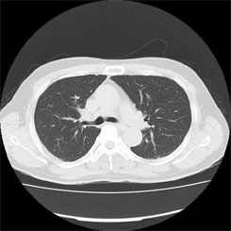
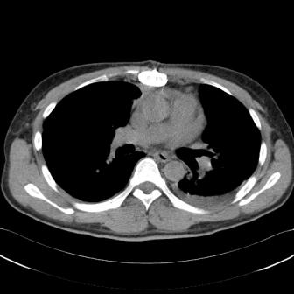
 |  |  |  | 件数No | CTDIvol | DLP | SD(肺野条件) | SD（縦隔条件） | 横径（ｃｍ） | 縦径（ｃｍ）
 |  |  |  | 1
 |  |  |  | 2
 |  |  |  | 3
 |  |  |  | 4
 |  |  |  | 5
 |  |  |  | 6
 |  |  |  | 7
 |  |  |  | 8
 |  |  |  | 9
 |  |  |  | 10

①肺野条件の肺動静脈の無い部位
②縦隔条件の肺動脈内
の2か所でROIをとりSDを測定して下さい。
ROIサイズは他の組織が入らない程度で極力大きくお願いします。

成人腹部
3 | 成人腹部ダイナミックCTについてお伺いします。
 | 撮影プロトコルについて教えて下さい。

 | 管電圧 （kV） | 管電流（ｍA） (固定の場合) | 管電流（AEC使用の場合 ） |  |  | 回転速度 （s/rot） | ピッチファクタ | 逐次近似応用 使用の有無 | scan FOV （mm） | scan ｽﾗｲｽ厚 (mm) | 再構成 FOV （mm） | 再構成ｽﾗｲｽ厚 (mm) | 再構成関数 | 画像フィルター | window条件 | 総ヨード使用量 (mgI/kg) | 造影撮影時相 該当する時相を〇で囲ってください 早期動脈相（25s前後） 後期動脈相（35～40s前後） 門脈相（70s前後） 平衡相（180s前後） | CTDIvol （mGy） | 使用装置No.
 |  |  | 設定スライス厚(mm) | 設定SD値 |  |  |  |  |  |  |  |  |  |  | WW: |  | 早期動脈相 後期動脈相
 |  |  | min mA (ｍA) | max mA (ｍA) |  |  |  |  |  |  |  |  |  |  | WL: |  | 門脈相 平衡相
 |  |  | 設定スライス厚 | 設定SD値 |  |  |  |  |  |  |  |  |  |  | WW: |  | 早期動脈相 後期動脈相
 |  |  | min mA | max mA |  |  |  |  |  |  |  |  |  |  | WL: |  | 門脈相 平衡相
 |  |  | 設定スライス厚 | 設定SD値 |  |  |  |  |  |  |  |  |  |  | WW: |  | 早期動脈相 後期動脈相
 |  |  | min mA | max mA |  |  |  |  |  |  |  |  |  |  | WL: |  | 門脈相 平衡相

 | ランダムに10件分のCTDIvol,DLP及び下図に示す位置の画像SD値を教えて下さい。
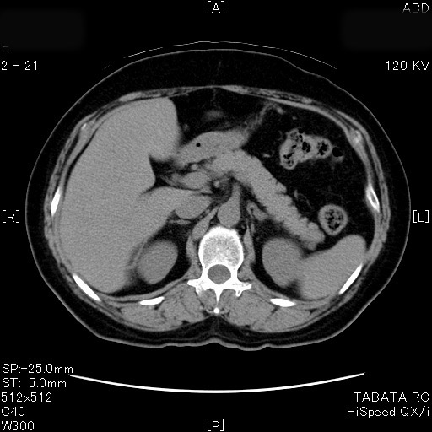
 |  |  |  | 件数No | CTDIvol | DLP | SD(肝臓) | 横径（ｃｍ） | 縦径（ｃｍ）
 |  |  |  | 1
 |  |  |  | 2
 |  |  |  | 3
 |  |  |  | 4
 |  |  |  | 5
 |  |  |  | 6
 |  |  |  | 7
 |  |  |  | 8
 |  |  |  | 9
 |  |  |  | 10

肝臓内の均一な部位にROIをとりSDを測定して下さい。
ROIサイズは他の組織が入らない程度で極力大きくお願いします。

成人循環器
4 | 成人冠動脈CTについてお伺いします。
 | 撮影プロトコルについて教えて下さい。

 | 管電圧 （kV） | 管電流（ｍA） | 回転速度 （s/rot） | 逐次近似応用 使用の有無 | scan FOV （mm） | 再構成 FOV （mm） | 再構成 ｽﾗｲｽ厚 (mm) | ハーフ再構成 or セグメント再構成 | 再構成関数 | 画像フィルター | 適応がある場合 βブロッカー使用の有無 | 造影方法 総ヨード使用量 (mgI/kg) | 造影方法 ・テストインジェクション法 ・ボーラストラッキング法 ・テストボーラストラッキング法 該当する使用方法を〇して下さい | スキャン方法 ・心電図同期scan ・ECG mA modulation法 ・Prospective gating scan法 該当する使用方法を〇して下さい | window条件 | CTDIvol （mGy） | 使用装置No.
 |  |  |  |  |  |  |  |  |  |  |  |  | テストインジェクション法 | 心電図同期scan | WW:
 |  |  |  |  |  |  |  |  |  |  |  |  | ボーラストラッキング法 | ECG mA modulation法 | WL:
 |  |  |  |  |  |  |  |  |  |  |  |  | テストボーラストラッキング法 | Prospective gating scan法
 |  |  |  |  |  |  |  |  |  |  |  |  | テストインジェクション法 | 心電図同期scan | WW:
 |  |  |  |  |  |  |  |  |  |  |  |  | ボーラストラッキング法 | ECG mA modulation法 | WL:
 |  |  |  |  |  |  |  |  |  |  |  |  | テストボーラストラッキング法 | Prospective gating scan法
 |  |  |  |  |  |  |  |  |  |  |  |  | テストインジェクション法 | 心電図同期scan | WW:
 |  |  |  |  |  |  |  |  |  |  |  |  | ボーラストラッキング法 | ECG mA modulation法 | WL:
 |  |  |  |  |  |  |  |  |  |  |  |  | テストボーラストラッキング法 | Prospective gating scan法

 | ランダムに10件分のCTDIvol,DLP及び下図に示す位置の画像SD値を教えて下さい。

 |  |  |  |  | 件数No | CTDIvol | DLP | ハーフ再構成orセグメント再構成 | SD(Ao) | 平均CT値（Ao） | BMI
 |  |  |  |  | 1
 |  |  |  |  | 2
 |  |  |  |  | 3
 |  |  |  |  | 4
 |  |  |  |  | 5
 |  |  |  |  | 6
 |  |  |  |  | 7
 |  |  |  |  | 8
 |  |  |  |  | 9
 |  |  |  |  | 10

LMT起始部レベルでのAo内でROIをとりSDと平均CT値を測定して下さい。
ROIサイズは他の組織が入らない程度で極力大きくお願いします。

小児頭
3 | 小児頭部CTについてお伺いします。
 | 撮影プロトコルについて教えて下さい。

 | プロトコル設定 年齢層 （ex:～ヵ月～歳) | 管電圧 （kV） | 管電流（ｍA） (固定の場合) | 管電流（AEC使用の場合 ） |  |  |  | 回転速度 （s/rot） | ピッチファクタ | 逐次近似応用 使用の有無 | scan FOV （mm） | scan ｽﾗｲｽ厚 (mm) | 再構成 FOV （mm） | 再構成ｽﾗｲｽ厚 (mm) | 再構成関数 | 画像フィルター | window条件 | 撮影基準線 OM-Line or 水晶体外すLine | CTDIvol （mGy） | 使用装置No.
 |  |  |  | 設定スライス厚(mm) |  | 設定SD値 |  |  |  |  |  |  |  |  |  |  | WW:
 |  |  |  | min mA (ｍA) |  | max mA (ｍA) |  |  |  |  |  |  |  |  |  |  | WL:
 |  |  |  | 設定スライス厚 |  | 設定SD値 |  |  |  |  |  |  |  |  |  |  | WW:
 |  |  |  | min mA |  | max mA |  |  |  |  |  |  |  |  |  |  | WL:
 |  |  |  | 設定スライス厚 |  | 設定SD値 |  |  |  |  |  |  |  |  |  |  | WW:
 |  |  |  | min mA |  | max mA |  |  |  |  |  |  |  |  |  |  | WL:

 | ランダムに10件分のCTDIvol,DLP及び下図に示す位置の画像SD値を教えて下さい。

視床あたりでROIをとりSDを測定して下さい。
ROIサイズは他の組織が入らない程度で極力大きくお願いします。
 |  |  |  |  | 件数No | CTDIvol | DLP | SD（視床） | 年齢
 |  |  |  |  | 1
 |  |  |  |  | 2
 |  |  |  |  | 3
 |  |  |  |  | 4
 |  |  |  |  | 5
 |  |  |  |  | 6
 |  |  |  |  | 7
 |  |  |  |  | 8
 |  |  |  |  | 9
 |  |  |  |  | 10

小児胸部
2 | 小児胸部単純CTについてお伺いします。
 | 撮影プロトコルについて教えて下さい。

 | プロトコル設定 年齢層 （ex:～ヵ月～歳) | 管電圧 （kV） | 管電流（ｍA） (固定の場合) | 管電流（AEC使用の場合 ） |  |  |  | 回転速度 （s/rot） | ピッチファクタ | 逐次近似応用 使用の有無 | scan FOV （mm） | scan ｽﾗｲｽ厚 (mm) | 再構成 FOV （mm） | 再構成ｽﾗｲｽ厚 (mm) ＊体格に合わせて設定している場合はその値を記載願います。 | 再構成関数 | 画像フィルター | window条件 （肺野） | window条件 （縦隔） | CTDIvol （mGy） | 使用装置No.
 |  |  |  | 設定スライス厚(mm) |  | 設定SD値 |  |  |  |  |  |  |  |  |  |  | WW: | WW:
 |  |  |  | min mA (ｍA) |  | max mA (ｍA) |  |  |  |  |  |  |  |  |  |  | WL: | WL:
 |  |  |  | 設定スライス厚 |  | 設定SD値 |  |  |  |  |  |  |  |  |  |  | WW: | WW:
 |  |  |  | min mA |  | max mA |  |  |  |  |  |  |  |  |  |  | WL: | WL:
 |  |  |  | 設定スライス厚 |  | 設定SD値 |  |  |  |  |  |  |  |  |  |  | WW: | WW:
 |  |  |  | min mA |  | max mA |  |  |  |  |  |  |  |  |  |  | WL: | WL:

 | ランダムに10件分のCTDIvol,DLP及び下図に示す位置の画像SD値を教えて下さい。

 |  |  |  |  | 件数No | CTDIvol | DLP | SD（縦隔条件） | 年齢
 |  |  |  |  | 1
 |  |  |  |  | 2
 |  |  |  |  | 3
 |  |  |  |  | 4
 |  |  |  |  | 5
 |  |  |  |  | 6
 |  |  |  |  | 7
 |  |  |  |  | 8
 |  |  |  |  | 9
 |  |  |  |  | 10

①縦隔条件の肺動脈内
でROIをとりSDを測定して下さい。
ROIサイズは他の組織が入らない程度で極力大きくお願いします。

小児腹部
3 | 小児腹部CTについてお伺いします。
 | 撮影プロトコルについて教えて下さい。

 | プロトコル設定 年齢層 （ex:～ヵ月～歳) | 管電圧 （kV） | 管電流（ｍA） (固定の場合) | 管電流（AEC使用の場合 ） |  |  |  | 回転速度 （s/rot） | ピッチファクタ | 逐次近似応用 使用の有無 | scan FOV （mm） | scan ｽﾗｲｽ厚 (mm) | 再構成 FOV （mm） | 再構成ｽﾗｲｽ厚 (mm) | 再構成関数 | 画像フィルター | window条件 | 総ヨード使用量 (mgI/kg) | CTDIvol （mGy） | 使用装置No.
 |  |  |  | 設定スライス厚(mm) |  | 設定SD値 |  |  |  |  |  |  |  |  |  |  | WW:
 |  |  |  | min mA (ｍA) |  | max mA (ｍA) |  |  |  |  |  |  |  |  |  |  | WL:
 |  |  |  | 設定スライス厚 |  | 設定SD値 |  |  |  |  |  |  |  |  |  |  | WW:
 |  |  |  | min mA |  | max mA |  |  |  |  |  |  |  |  |  |  | WL:
 |  |  |  | 設定スライス厚 |  | 設定SD値 |  |  |  |  |  |  |  |  |  |  | WW:
 |  |  |  | min mA |  | max mA |  |  |  |  |  |  |  |  |  |  | WL:

 | ランダムに10件分のCTDIvol,DLP及び下図に示す位置の画像SD値を教えて下さい。

 |  |  |  |  | 件数No | CTDIvol | DLP | SD(肝臓) | 年齢
 |  |  |  |  | 1
 |  |  |  |  | 2
 |  |  |  |  | 3
 |  |  |  |  | 4
 |  |  |  |  | 5
 |  |  |  |  | 6
 |  |  |  |  | 7
 |  |  |  |  | 8
 |  |  |  |  | 9
 |  |  |  |  | 10

肝臓内の均一な部位にROIをとりSDを測定して下さい。
ROIサイズは他の組織が入らない程度で極力大きくお願いします。

